訓練実施施設
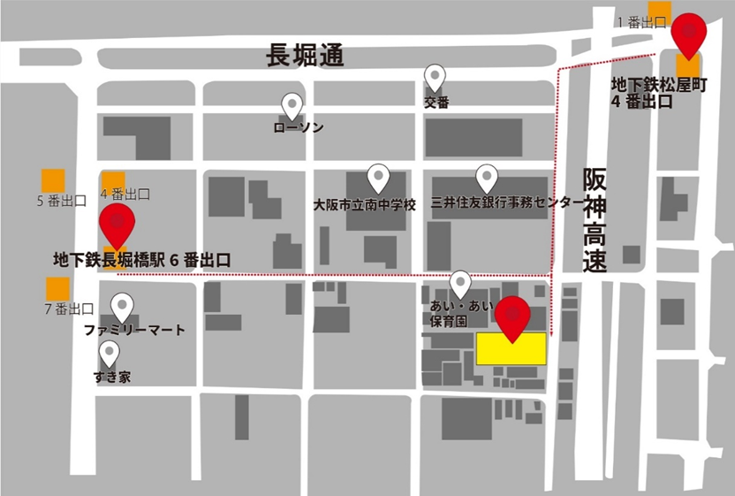
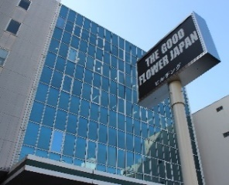
【訓練実施施設名】
 | キャルＩＴカレッジ 大阪校

【所在地】
 | 〒５４２－００８２
 | 大阪市中央区島之内１丁目４番７号３階

【電話番号】
 | ０６－６２８１－０６５０

【最寄り駅】
 | Osaka Metro 長堀鶴見緑地線 松屋町駅（徒歩 5分・距離 ０．５ｋｍ）
 | Osaka Metro 堺筋線 長堀橋駅（徒歩 5分・距離 ０．５ｋｍ）

【最寄り駅からの地図】

